1
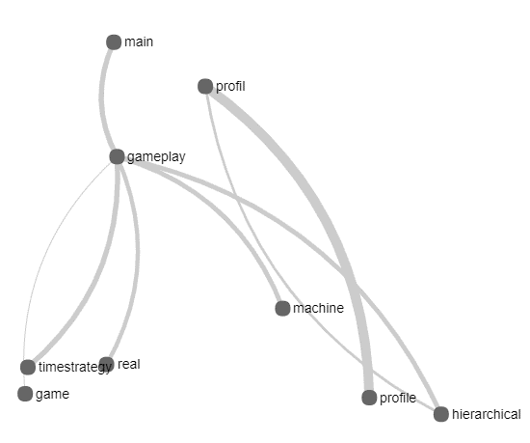
keyword : GAME | Tesaurus + CSP | responden | Tesaurus tanpa csp | responden
 | gameplay | 1 | gameplay | 1
 | main | 1 | versus | 1
 | timestrategy | 1 | hajj | 0
 | hierarchical | 0 | troops | 0
 | machine | 0 | trigonometry | 0
 | profil | 0
 | profile | 0
 | real | 0

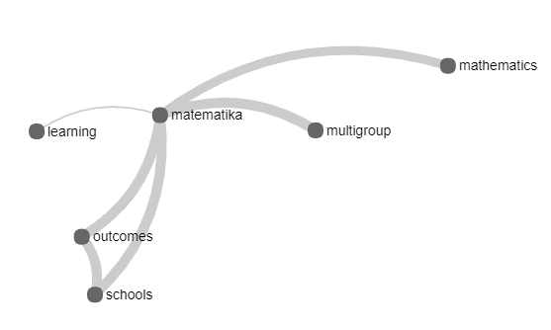

keyword : learning | Tesaurus + CSP | responden | Tesaurus tanpa csp | responden
 | matematika | 1 | semester | 1
 | multigroup | 1 | matematika | 1
 | outcomes | 0 | recommendation | 0
 | schools | 1 | schools | 1
 | mathematics | 1 | moodle

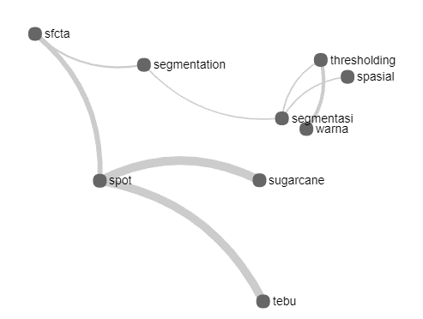

keyword : segmentasi | Tesaurus + CSP | responden | Tesaurus tanpa csp | responden
 | thresholding | 1 | thresholding | 1
 | warna | 1 | segmentation | 1
 | spasial | 0 | spasial | 0
 | segmentation | 1 | swarm | 0
 | spot | 0 | space | 0
 | sugarcane | 0 | warna | 1
 | tebu | 0
 | sfcta | 0
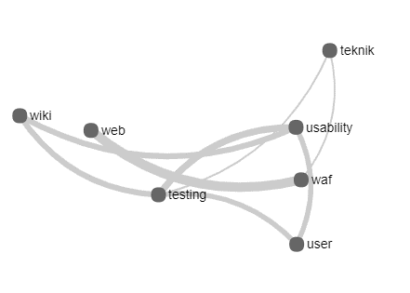

keyword : teknik | Tesaurus + CSP | responden | Tesaurus tanpa csp | responden
 | testing | 0 | usability | 0
 | usability | 0 | unityd | 0
 | web | 0 | testing | 0
 | wiki | 0 | waf | 0
 | user | 0 | tiga | 0
 | WAF | 0

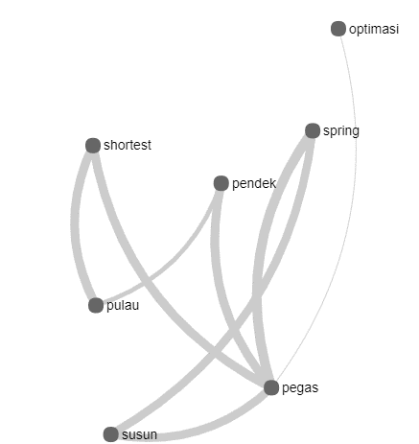
keyword : optimasi | Tesaurus + CSP | responden | Tesaurus tanpa csp | responden
 | pegas | 0 | pert | 0
 | susum | 0 | workover | 0
 | spring | 0 | plastik | 0
 | pendek | 0 | pres | 0
 | shortest | 1 | pricing | 0
 | pulau | 0

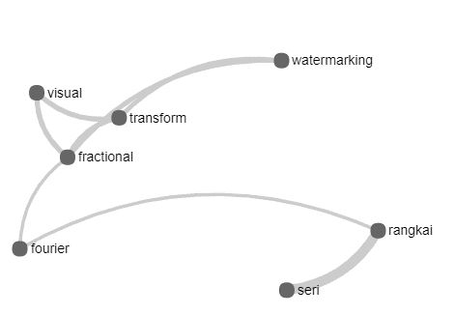
keyword : fourier | Tesaurus + CSP | responden | Tesaurus tanpa csp | responden
 | transform | 1 | fractional | 0
 | visual | 1 | usingmeans | 0
 | fractional | 0 | transform | 1
 | watermarking | 1 | seri | 0
 | rangkai | 0 | rangkai | 0
 | seri | 0

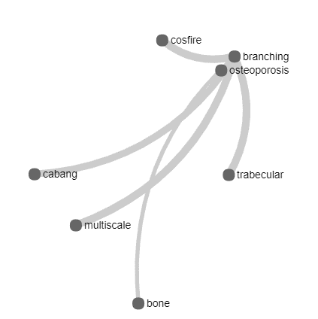
keyword : bone | Tesaurus + CSP | responden | Tesaurus tanpa csp | responden
 | osteoporosis | 1 | osteoporosis | 1
 | trabecular | 1 | multiscale | 0
 | branching | 0 | branching | 0
 | cosfire | 0 | trabecular | 1
 | cabang | 0 | cabang | 0
 | multiscale | 0 | filter | 0

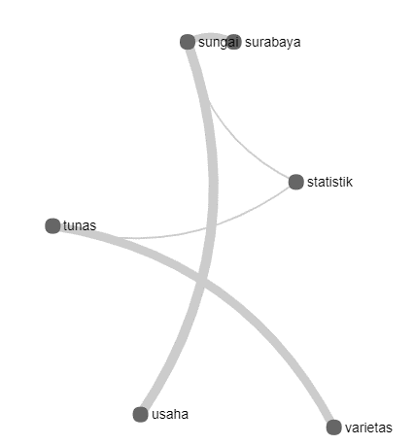
keyword : statistik | Tesaurus + CSP | responden | Tesaurus tanpa csp | responden
 | varietas | 1 | varietas | 1
 | sungai | 0 | sungai | 0
 | tabel | 1 | tabel | 1
 | tunas | 0 | tunas | 0
 | usaha | 0 | waiting | 0

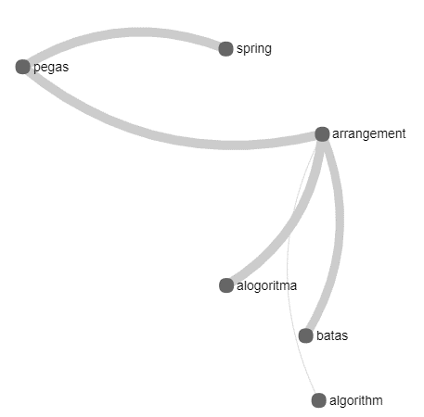
keyword : algorithm | Tesaurus + CSP | responden | Tesaurus tanpa csp | responden
 | spring | 0 | lingkar | 0
 | pegas | 0 | workover | 0
 | arrangement | 1 | keliling | 0
 | algoritma | 1 | assignment | 0
 | batas | 0 | classical | 0

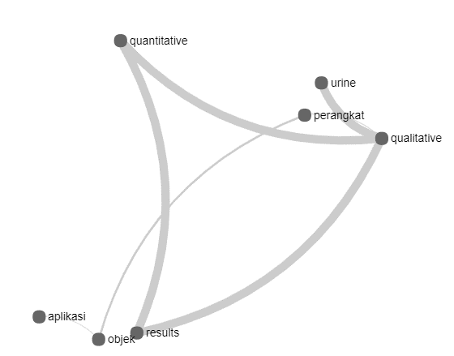
keyword : aplikasi | Tesaurus + CSP | responden | Tesaurus tanpa csp | responden
 | objek | 1 | objek | 1
 | results | 0 | zat | 0
 | qualitative | 0 | kurva | 0
 | urine | 0 | wsn | 0
 | perangkat | 1 | hitung | 0
 | quantitative | 0

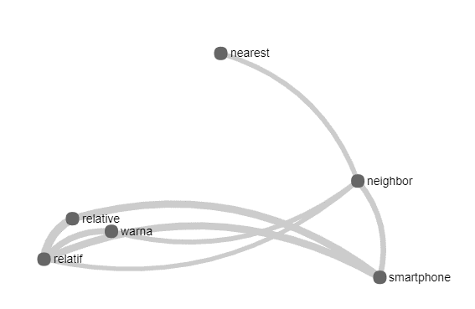

keyword : nearest | Tesaurus + CSP | responden | Tesaurus tanpa csp | responden
 | neighbor | 1 | neighbor | 1
 | smartphone | 0 | smartphone | 0
 | relative | 1 | tunjuk | 0
 | relatif | 1 | zakat | 0
 | warna | 0 | warna | 0

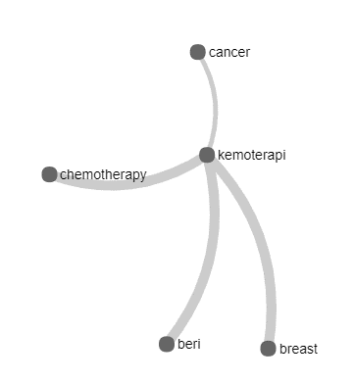
keyword : cancer | Tesaurus + CSP | responden | Tesaurus tanpa csp | responden
 | kemoterapi | 1 | kemoterapi | 1
 | chemotherapy | 1 | beri | 0
 | beri | 0 | recommendation | 0
 | breast | 1 | breast | 1
 |  |  | menu | 0

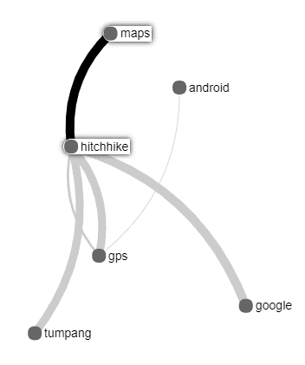
keyword : android | Tesaurus + CSP | responden | Tesaurus tanpa csp | responden
 | gps | 1 | gps | 1
 | hitchhike | 0 | objek | 0
 | maps | 0 | ada | 0
 | google | 1 | ortopedi | 0
 | tumpang | 0

2
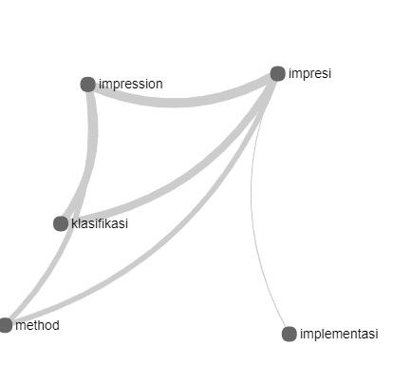
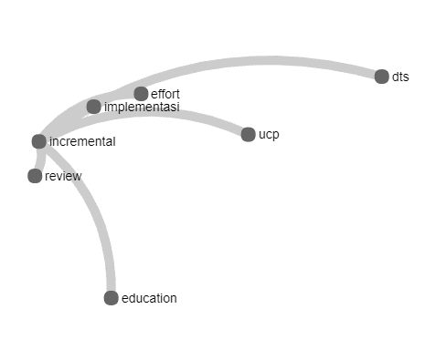
data 1 | data2
keyword = aplikasi
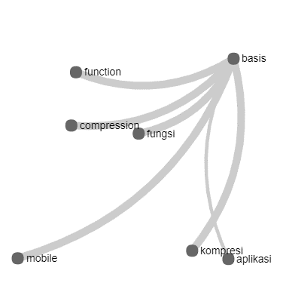
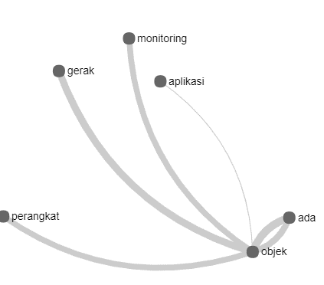

keyword = acquisition
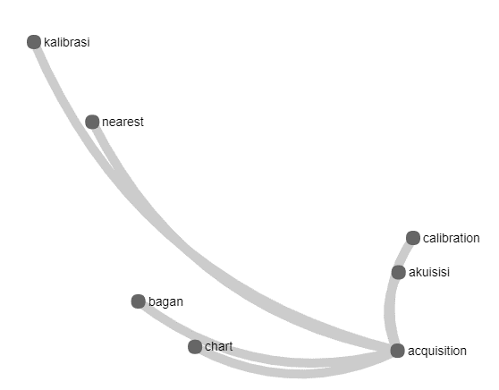
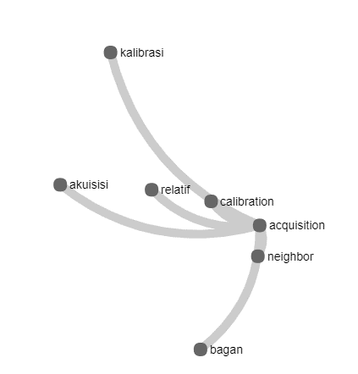

keyword = classification
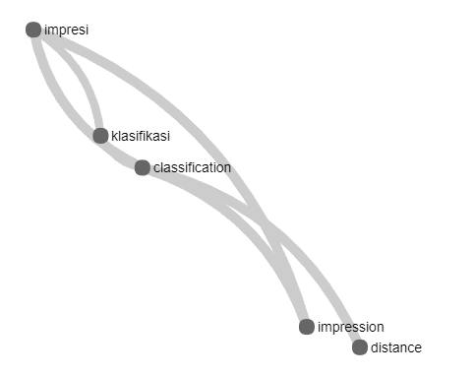
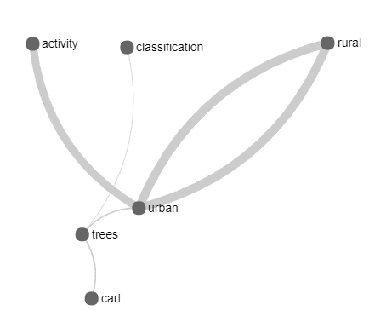

keyword = implementasi

